Sheet1
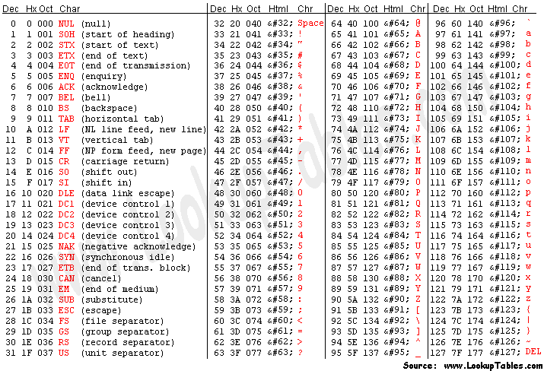
Midi File: Mary had a little lamb 1 voice

Seq Note # | Midi Note | ASCII | Conversion to HEX | Conversion to Decimal | Midi Note |  | Byte 1 [current position array INDEX (which motor)] | Byte 2 | Byte 3 | Conversion to HEX | Conversion to Decimal
1 | E3 | 2037200 | 32 30 33 37 32 30 30 | 50 48 51 55 50 48 48 | E3 | Enter FunctionByte1:2Byte2:0Byte3:37 | 2 | 0 | 37 | 32 30 33 37 32 30 30 | 50 48 51 55 50 48 48
2 | D3 | 2042200 | 32 30 34 32 32 30 30 | 50 48 52 50 50 48 48 | note off | Enter FunctionByte1:2Byte2:0Byte3:0 | 2 | 0 | 0 [ NOTE OFF ] | 32 30 34 32 32 30 30 | 50 48 52 50 50 48 48
3 | C3 | 2047200 | 32 30 34 37 32 30 30 | 50 48 52 55 50 48 48 | D3 | Enter FunctionByte1:2Byte2:0Byte3:42 | 2 | 0 | 42 | 32 30 34 37 32 30 30 | 50 48 52 55 50 48 48
4 | D3 | 2042200 |  |  |  | Enter FunctionByte1:2Byte2:0Byte3:0 | 2 | 0 | 0 [ NOTE OFF ]
5 | E3 | 2037200 |  |  | C3 | Enter FunctionByte1:2Byte2:0Byte3:47 | 2 | 0 | 47
6 | E3 | 2037200 |  |  |  | Enter FunctionByte1:2Byte2:0Byte3:0 | 2 | 0 | 0 [ NOTE OFF ]
7 | E3 | 2037200 |  |  | D3 | Enter FunctionByte1:2Byte2:0Byte3:42 | 2 | 0 | 42
8 | D3 | 2042200 |  |  |  | Enter FunctionByte1:2Byte2:0Byte3:0 | 2 | 0 | 0 [ NOTE OFF ]
9 | D3 | 2042200 |  |  |  | Enter FunctionByte1:2Byte2:0Byte3:37 | 2 | 0 | 37
10 | D3 | 2042200 |  |  |  | Enter FunctionByte1:2Byte2:0Byte3:0 | 2 | 0 | 0 [ NOTE OFF ]
11 | E3 | 2037200 |  |  |  | Enter FunctionByte1:2Byte2:0Byte3:37 | 2 | 0
12 | G3 | 2031200 |  |  |  | Enter FunctionByte1:2Byte2:0Byte3:0 | 2 | 0
13 | G3 | 2031200 |  |  |  | Enter FunctionByte1:2Byte2:0Byte3:37 | 2 | 0
14 | E3 | 2037200 |  |  |  | Enter FunctionByte1:2Byte2:0Byte3:0 | 2 | 0
15 | D3 | 2042200 |  |  |  | Enter FunctionByte1:2Byte2:0Byte3:42 | 2 | 0
16 | C3 | 2047200 |  |  |  | Enter FunctionByte1:2Byte2:0Byte3:0 | 2 | 0
17 | D3 | 2042200 |  |  |  | Enter FunctionByte1:2Byte2:0Byte3:42 | 2 | 0
18 | E3 | 2037200 |  |  |  | Enter FunctionByte1:2Byte2:0Byte3:0 | 2 | 0
19 | E3 | 2037200 |  |  |  | Enter FunctionByte1:2Byte2:0Byte3:42 | 2 | 0
20 | E3 | 2037200 |  |  |  | Enter FunctionByte1:2Byte2:0Byte3:0 | 2 | 0
21 | E3 | 2037200 |  |  |  | Enter FunctionByte1:2Byte2:0Byte3:37 | 2 | 0
22 | D3 | 2042200 |  |  |  | Enter FunctionByte1:2Byte2:0Byte3:0 | 2 | 0
23 | D3 | 2042200 |  |  |  | Enter FunctionByte1:2Byte2:0Byte3:31 | 2 | 0 | 31
24 | E3 | 2037200 |  |  |  | Enter FunctionByte1:2Byte2:0Byte3:0 | 2 | 0
25 | D3 | 2042200 |  |  |  | Enter FunctionByte1:2Byte2:0Byte3:31 | 2 | 0
26 | C3 | 2047200 |  |  |  | Enter FunctionByte1:2Byte2:0Byte3:0 | 2 | 0
1 |  |  |  |  |  | Enter FunctionByte1:2Byte2:0Byte3:37 | 2 | 0
2 |  |  |  |  |  | Enter FunctionByte1:2Byte2:0Byte3:0 | 2 | 0
3 |  |  |  |  |  | Enter FunctionByte1:2Byte2:0Byte3:42 | 2 | 0
4 |  |  |  |  |  | Enter FunctionByte1:2Byte2:0Byte3:0 | 2 | 0
5 |  |  |  |  |  | Enter FunctionByte1:2Byte2:0Byte3:47 | 2 | 0
6 |  |  |  |  |  | Enter FunctionByte1:2Byte2:0Byte3:0 | 2 | 0
7 |  |  |  |  |  | Enter FunctionByte1:2Byte2:0Byte3:42 | 2 | 0
8 |  |  |  |  |  | Enter FunctionByte1:2Byte2:0Byte3:0 | 2 | 0
9 |  |  |  |  |  | Enter FunctionByte1:2Byte2:0Byte3:37 | 2 | 0
10 |  |  |  |  |  | Enter FunctionByte1:2Byte2:0Byte3:0 | 2 | 0
11 |  |  |  |  |  | Enter FunctionByte1:2Byte2:0Byte3:37 | 2 | 0
12 |  |  |  |  |  | Enter FunctionByte1:2Byte2:0Byte3:0 | 2 | 0
13 |  |  |  |  |  | Enter FunctionByte1:2Byte2:0Byte3:37 | 2 | 0
14 |  |  |  |  |  | Enter FunctionByte1:2Byte2:0Byte3:0 | 2 | 0
15 |  |  |  |  |  | Enter FunctionByte1:2Byte2:0Byte3:37 | 2 | 0
16 |  |  |  |  |  | Enter FunctionByte1:2Byte2:0Byte3:0 | 2 | 0
17 |  |  |  |  |  | Enter FunctionByte1:2Byte2:0Byte3:42 | 2 | 0
18 |  |  |  |  |  | Enter FunctionByte1:2Byte2:0Byte3:0 | 2 | 0
19 |  |  |  |  |  | Enter FunctionByte1:2Byte2:0Byte3:42 | 2 | 0
20 |  |  |  |  |  | Enter FunctionByte1:2Byte2:0Byte3:0 | 2 | 0
21 |  |  |  |  |  | Enter FunctionByte1:2Byte2:0Byte3:37 | 2 | 0
22 |  |  |  |  |  | Enter FunctionByte1:2Byte2:0Byte3:0 | 2 | 0
23 |  |  |  |  |  | Enter FunctionByte1:2Byte2:0Byte3:42 | 2 | 0
24 |  |  |  |  |  | Enter FunctionByte1:2Byte2:0Byte3:0 | 2 | 0
25 |  |  |  |  |  | Enter FunctionByte1:2Byte2:0Byte3:47 | 2 | 0
26 |  |  |  |  |  | Enter FunctionByte1:2Byte2:0Byte3:0 | 2 | 0

